关系图
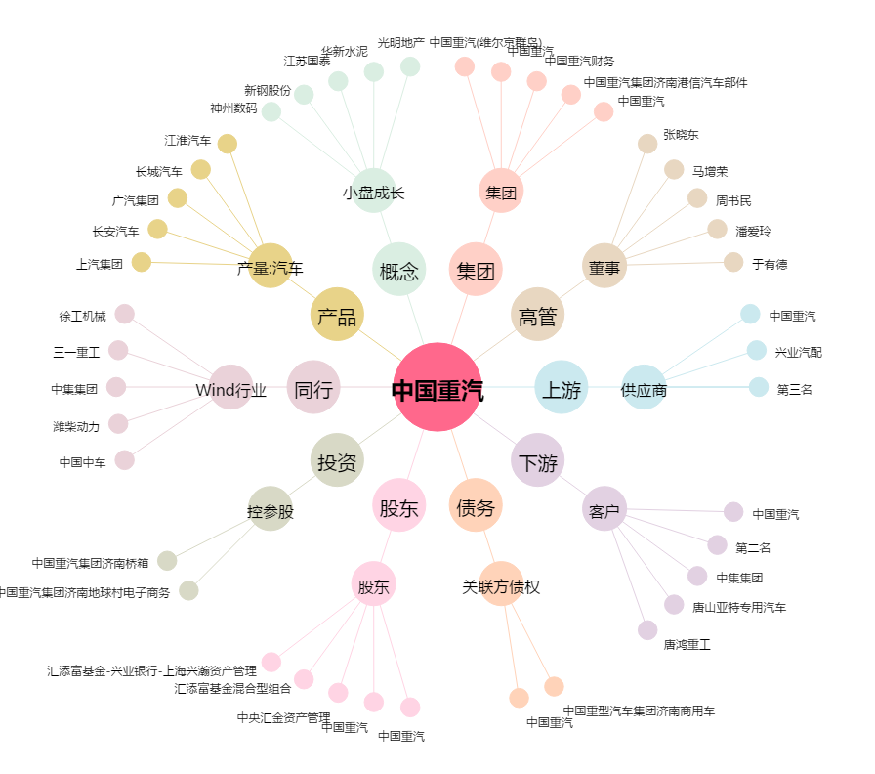
中国重汽[000951.SZ] - 关系概览图

